System Achitecture
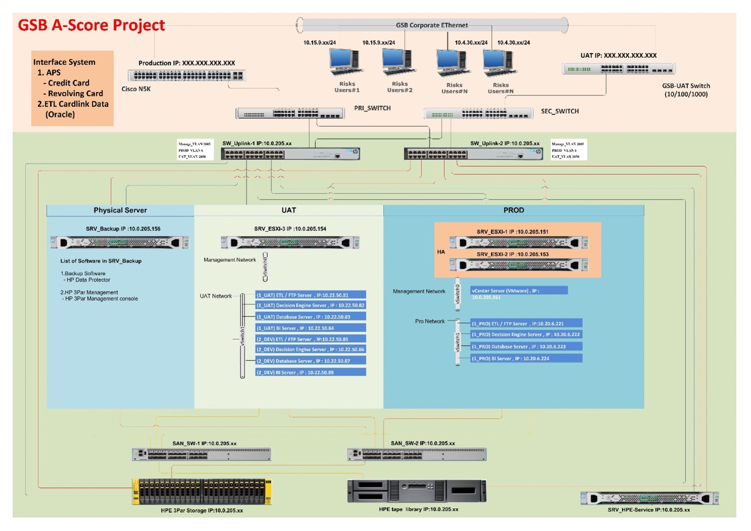
Env | IP | OS | Service Name | User | Password | Port | Spec เครื่อง
SIT
1) Database | 10.10.98.120 | Windows Server 2016 | - | Administrator | P@ssw0rd.101G | Any
2) SFTP | 10.10.98.124 | Windows Server 2016 | - | Administrator | P@ssw0rd.101G | Any
2) ETL
3) Report (PHP)
4) Oracle BI | 10.10.98.122 | Oracle Linux 7 | - | ascore , root | P@ssw0rd.101G | Any
5) SM | 10.10.98.125 | Windows Server 2016 | - | Administrator | P@ssw0rd.101G | Any
UAT
1) Database | 10.22.50.83 | Oracle Linux 7 | A-Score DB | nattanon | jgR2Ha:*D6 | 1521
2) SFTP | 10.22.50.81 | Windows Server 2016 | A-Score ETL | Administrator | P@ssw0rd | 80,443,22,8080,8092,1521
3) ETL
4) Report (PHP)
5) Oracle BI | 10.22.50.84 | Oracle Linux 7 | A-Score BI | nattanon | jgR2Ha:*D6 | 9704
6) SM | 10.22.50.82 | Windows Server 2016 | A-Score SM | Administrator | P@ssw0rd | 1521
PROD
1) Database | 10.20.6.223 | Oracle Linux 7 | A-Score DB | - | - | 1521
2) SFTP | 10.20.6.221 | Windows Server 2016 | A-Score ETL | - | - | 80,443,22,8080,8092,1521
3) ETL
4) Report (PHP)
5) Oracle BI | 10.20.6.224 | Oracle Linux 7 | A-Score BI | - | - | 9704
6) SM | 10.20.6.222 | Windows Server 2016 | A-Score SM | - | - | 1521

